关系图
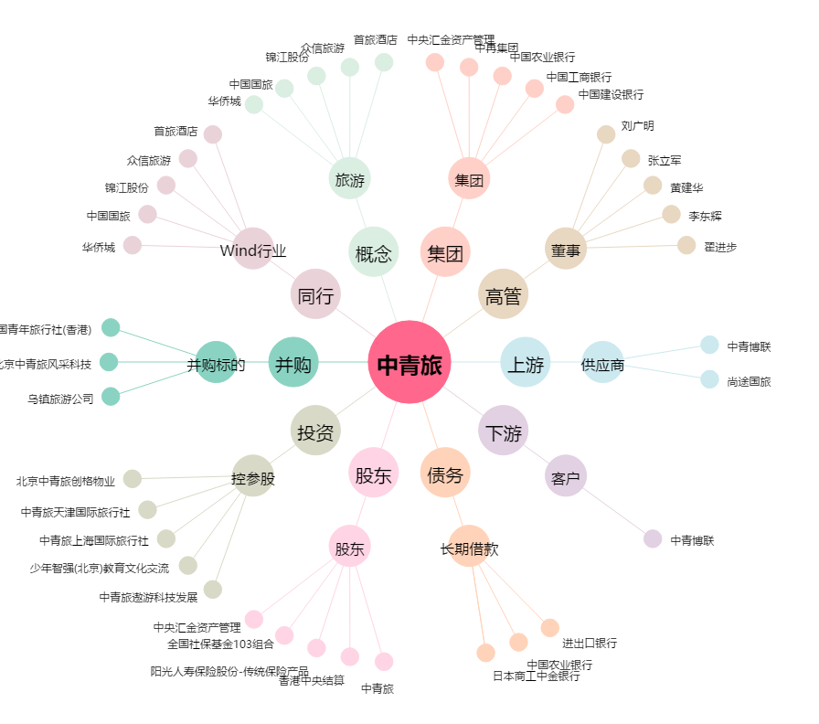
中青旅[600138.SH] - 关系概览图

